sep 21
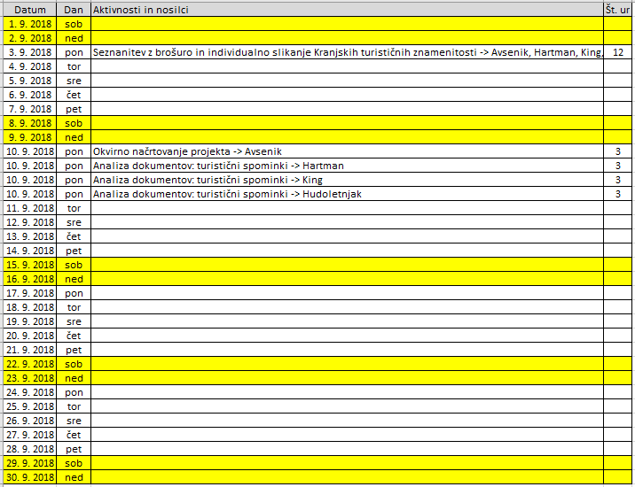
Datum | Dan | Aktivnosti in nosilci | Št. ur
2021-09-01 | sre.
2021-09-02 | čet.
2021-09-03 | pet.
2021-09-04 | sob.
2021-09-05 | ned. | 1. teden
2021-09-06 | pon.
2021-09-07 | tor.
2021-09-08 | sre.
2021-09-09 | čet.
2021-09-10 | pet.
2021-09-11 | sob.
2021-09-12 | ned. | 2. teden
2021-09-13 | pon.
2021-09-14 | tor.
2021-09-15 | sre.
2021-09-16 | čet.
2021-09-17 | pet.
2021-09-18 | sob.
2021-09-19 | ned. | 3. teden
2021-09-20 | pon.
2021-09-21 | tor.
2021-09-22 | sre.
2021-09-23 | čet.
2021-09-24 | pet.
2021-09-25 | sob.
2021-09-26 | ned. | 4. teden
2021-09-27 | pon.
2021-09-28 | tor.
2021-09-29 | sre.
2021-09-30 | čet.
Skupaj delovnih ur |  | 0

